Лист1
 Розничный прайс-лист продукции ООО "ВСКЗ-Назарово"

Телефоны: 8 800 505 6888 VSKZ.RU tdvskz@mail.ru
Редуцированные дымоходы
115
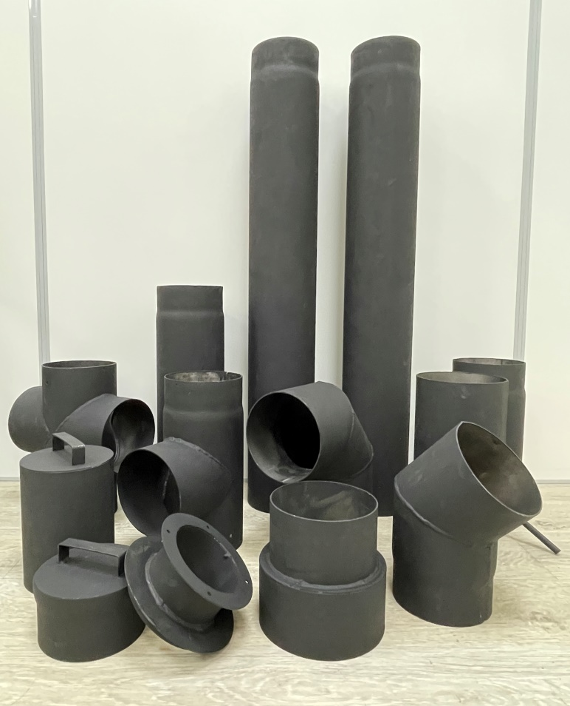
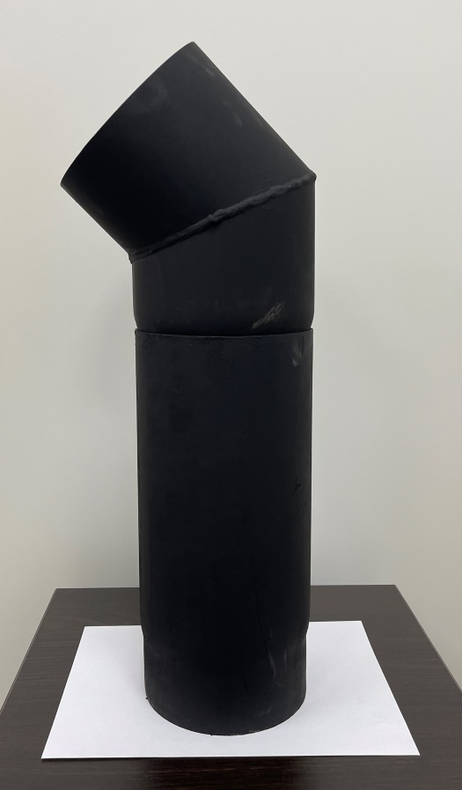
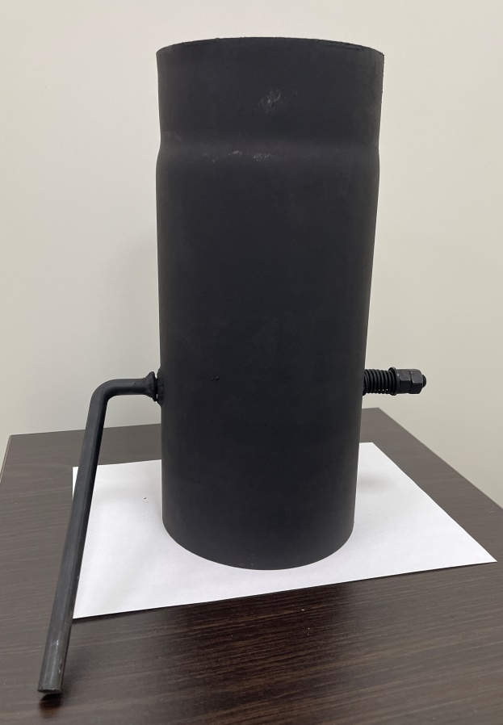
Золосборник Ду115 (сталь х/к 2,0 редуц.) окрашеный | 750.00 руб. | шт
Крышка ревизии Ду115 (сталь х/к 2,0 редуц.) окрашеный | 550.00 руб. | шт
Отвод 90 град. 3 сегм. Ду115 (сталь х/к 2,0 редуц.) окрашеный | 1,350.00 руб. | шт
Отвод 45град. Ду115 (сталь х/к 2,0 редуц.) окрашен | 950.00 руб. | шт
Тройник 90 град. Ду115 (сталь х/к 2,0 редуц.) окрашеный | 1,100.00 руб. | шт
Тройник с ревизией 90 град. Ду115 (сталь х/к 2,0 редуц.) окрашеный | 1,550.00 руб. | шт
Труба дымовая Ду115 (сталь х/к 2,0 редуц.) L=1000мм окрашен | 1,650.00 руб. | шт
Труба дымовая Ду115 (сталь х/к 2,0 редуц.) L=330мм окрашен | 650.00 руб. | шт
Труба дымовая Ду115 (сталь х/к 2,0 редуц.) L=500мм окрашен | 850.00 руб. | шт
Труба дымовая-шибер Ду115 (сталь х/к 2,0 редуц.) L=330мм окрашен | 850.00 руб. | шт
150
Золосборник Ду150 (сталь х/к 2,0 редуц.) окрашеный | 950.00 руб. | шт
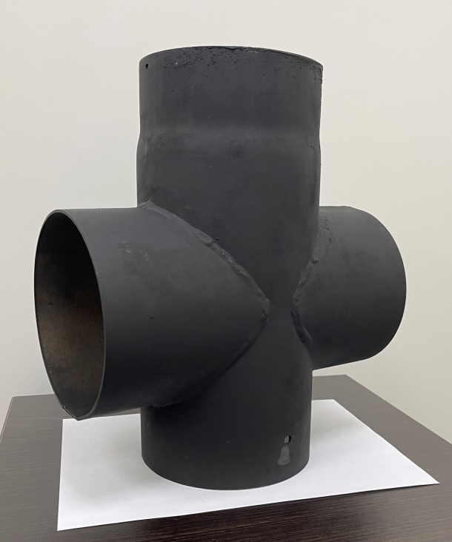
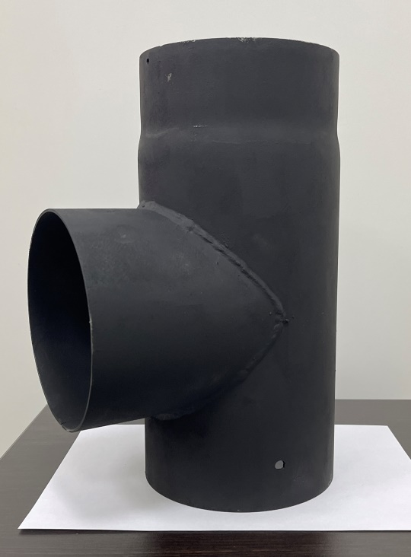
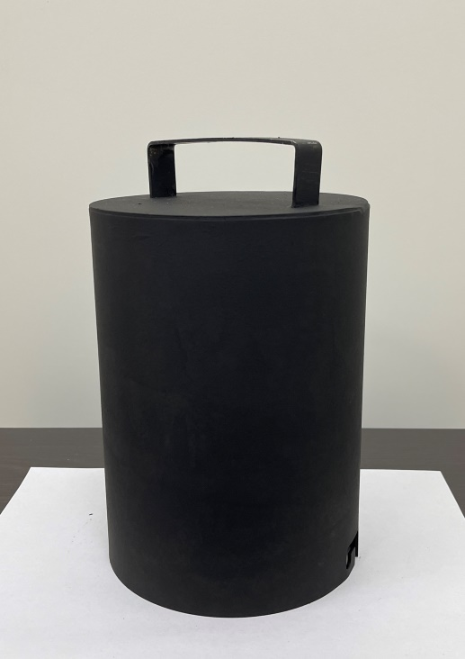
Крышка ревизии Ду150 (сталь х/к 2,0 редуц.) окрашеный | 650.00 руб. | шт
Отвод 90 град. 3 сегм. Ду150 (сталь х/к 2,0 редуц.) окрашеный | 1,550.00 руб. | шт
Отвод 45град. Ду150 (сталь х/к 2,0 редуц.) окрашен | 1,150.00 руб. | шт
Тройник 90 град. Ду150 (сталь х/к 2,0 редуц.) окрашеный | 1,400.00 руб. | шт
Тройник с ревизией 90 град. Ду150 (сталь х/к 2,0 редуц.) окрашеный | 1,750.00 руб. | шт
Труба дымовая Ду150 (сталь х/к 2,0 редуц.) L=1000мм окрашен | 2,250.00 руб. | шт
Труба дымовая Ду150 (сталь х/к 2,0 редуц.) L=330мм окрашен | 800.00 руб. | шт
Труба дымовая Ду150 (сталь х/к 2,0 редуц.) L=500мм окрашен | 1,150.00 руб. | шт
Труба дымовая-шибер Ду150 (сталь х/к 2,0 редуц.) L=330мм окрашен | 1,050.00 руб. | шт
180
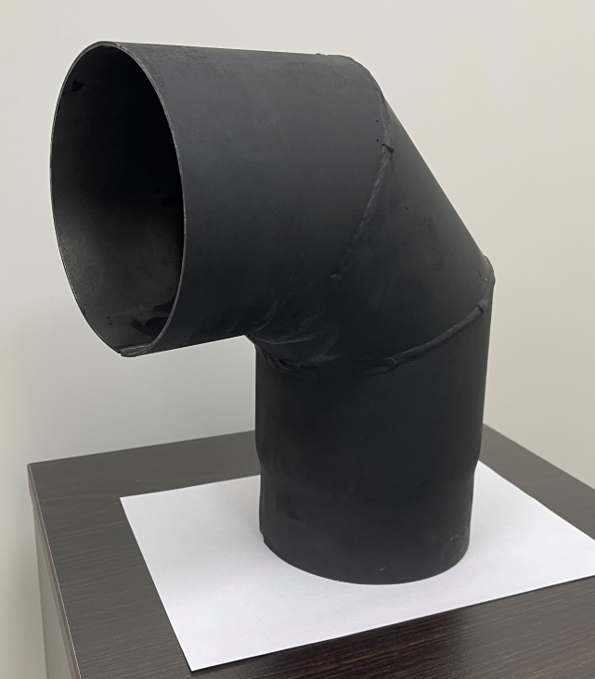
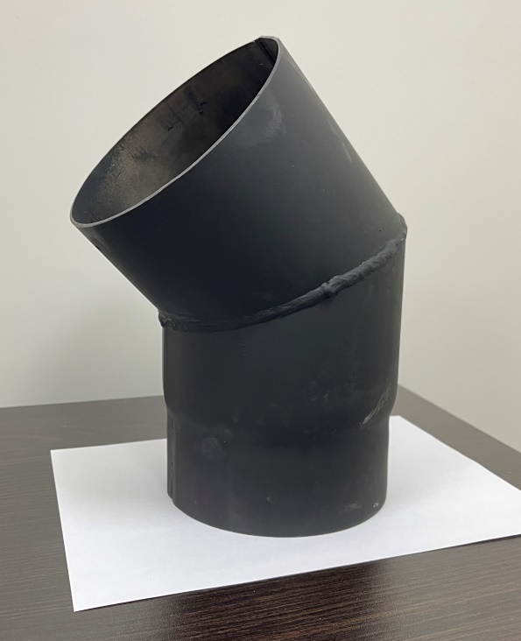
Золосборник Ду180 (сталь х/к 2,0 редуц.) окрашеный | 1,050.00 руб. | шт
Крышка ревизии Ду180 (сталь х/к 2,0 редуц.) окрашеный | 750.00 руб. | шт
Отвод 90 град. 3 сегм. Ду180 (сталь х/к 2,0 редуц.) окрашеный | 2,100.00 руб. | шт
Отвод 45град. Ду180 (сталь х/к 2,0 редуц.) окрашен | 1,400.00 руб. | шт
Тройник 90 град. Ду180 (сталь х/к 2,0 редуц.) окрашеный | 1,700.00 руб. | шт
Тройник с ревизией 90 град. Ду180 (сталь х/к 2,0 редуц.) окрашеный | 2,500.00 руб. | шт
Труба дымовая Ду180 (сталь х/к 2,0 редуц.) L=1000мм окрашен | 2,500.00 руб. | шт
Труба дымовая Ду180 (сталь х/к 2,0 редуц.) L=330мм окрашен | 900.00 руб. | шт
Труба дымовая Ду180 (сталь х/к 2,0 редуц.) L=500мм окрашен | 1,300.00 руб. | шт
Труба дымовая-шибер Ду180 (сталь х/к 2,0 редуц.) L=330мм окрашен | 1,050.00 руб. | шт

